Bai01
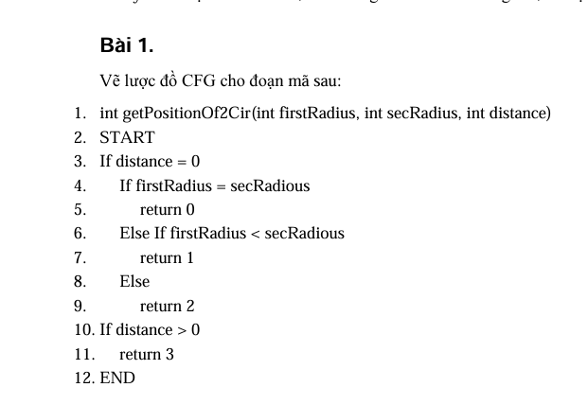
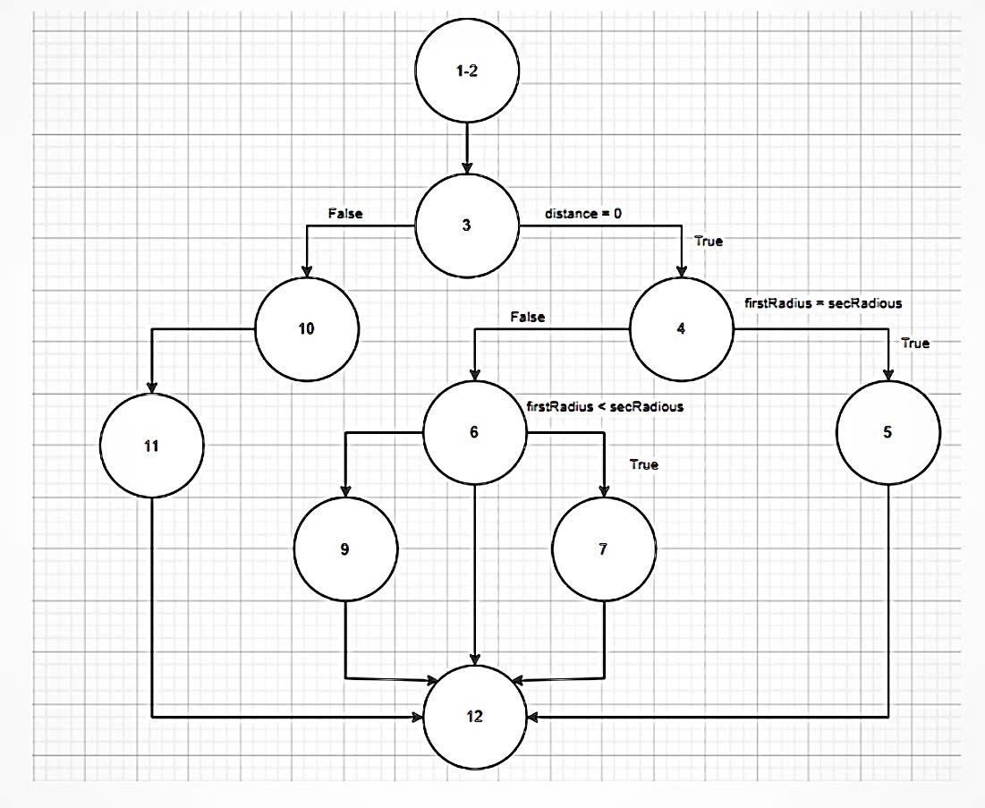

Bai02
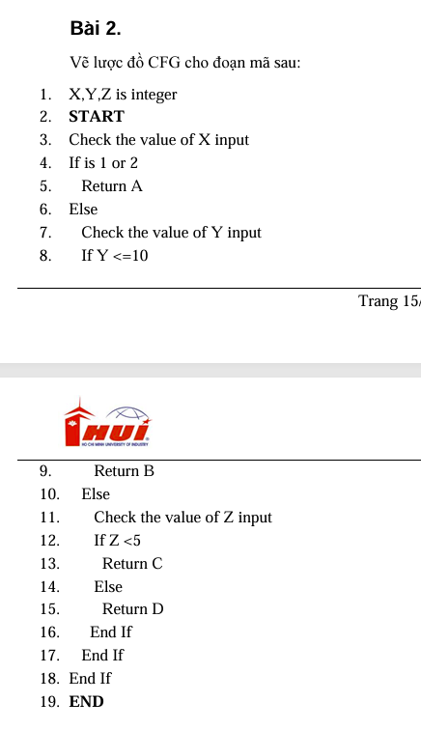
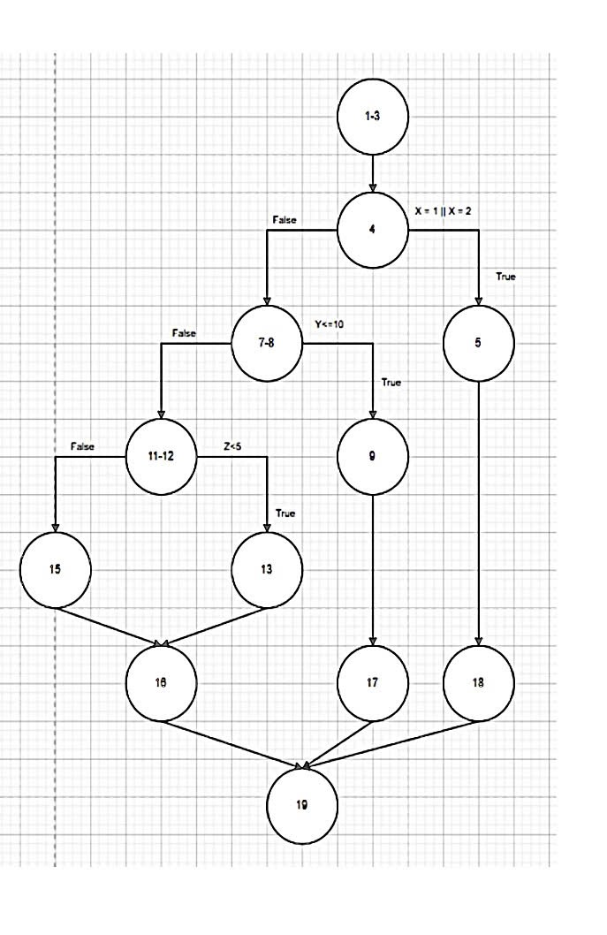

Bai03
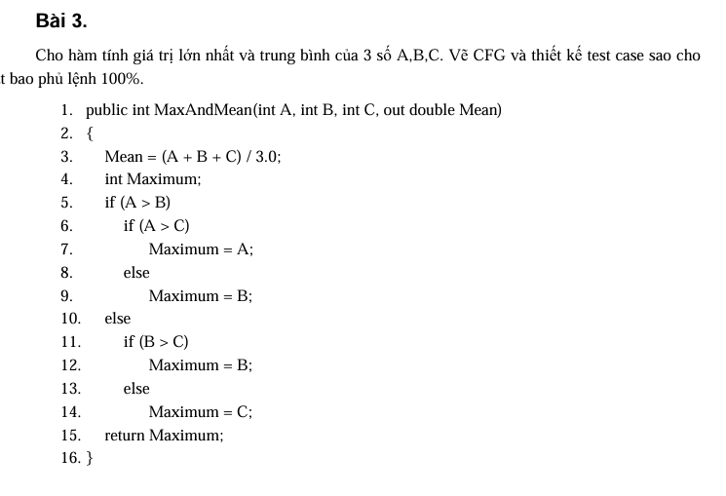
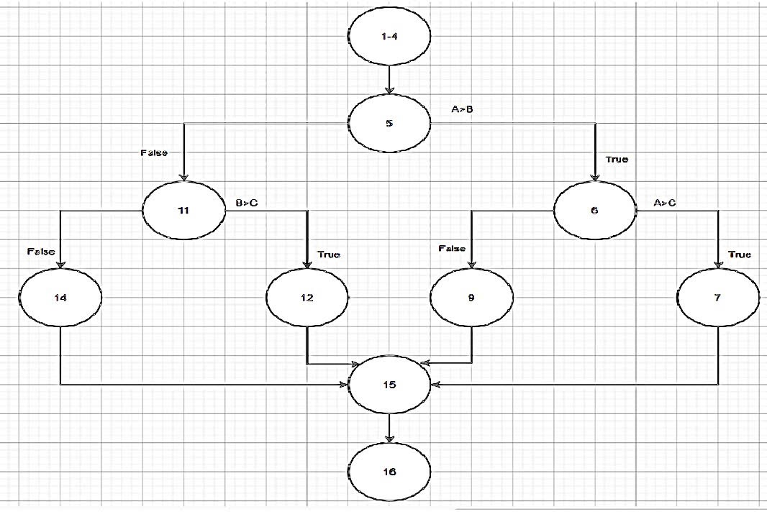

# | Condition | Input A,B,C | Line number excuted | Expected Result
1 | A>B && A>C | 3,2,1 | 1-7,15,16 | Mean= 2, Max=3
2 | A>B && A<=C | 2,1,3 | 1-6,9,15,16 | Mean= 2, Max=3
3 | A<=B && B>C | 2,3,1 | 1-5,11,12,15,16 | Mean= 2, Max=3
4 | A<=B && B<=C | 1,2,3 | 1-5,11,14-16 | Mean= 2, Max=3

Bai04
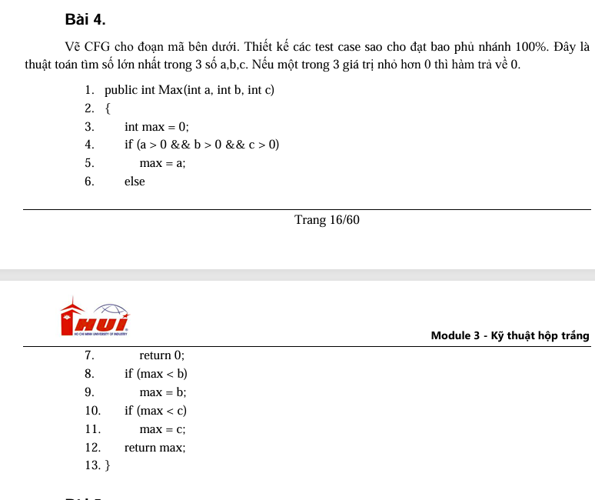
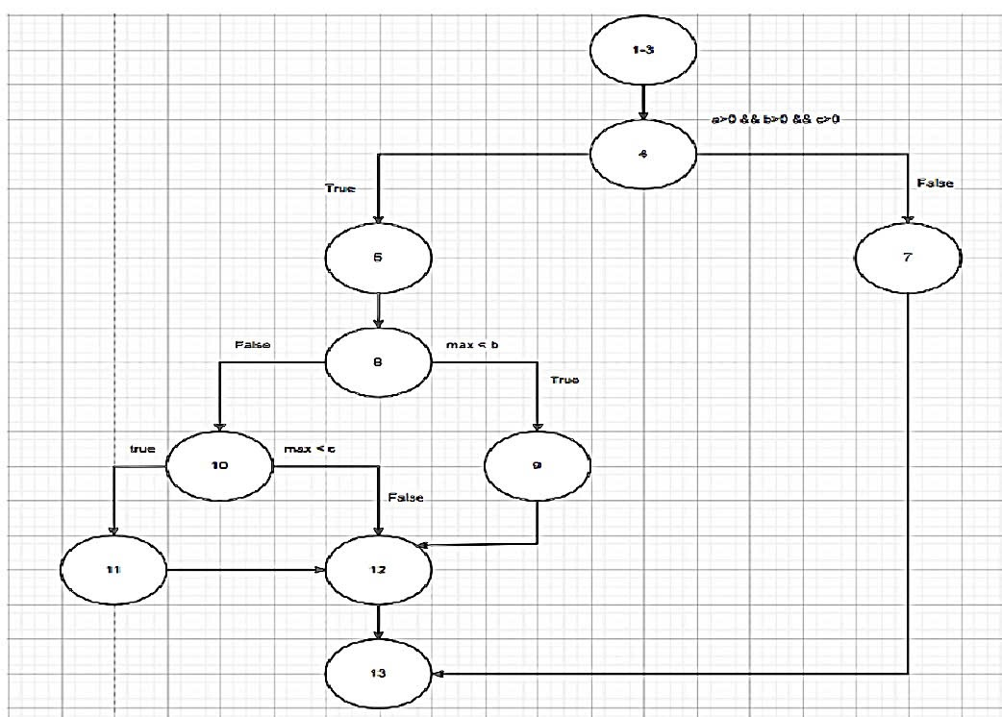

# | Condition | Input A,B,C | Line number excuted | Expected Result
1 | A<=0 && B<=0 && C<=0 | A,B,C = -1,-2,-3 | 1-4,7,13 | 0
2 | A>0 && B>0 && C>0 && max =>B && max >= C | 3,2,1 | 1-5,8,10,12,13 | 3
3 | A>0 && B>0 && C>0 && max< B | 2,3,1 | 1-5,8,9,12,13 | 3
4 | A>0 && B>0 && C>0 && max =>B && max < C | 2,1,3 | 1-5,8,10-13 | 3

Bai05
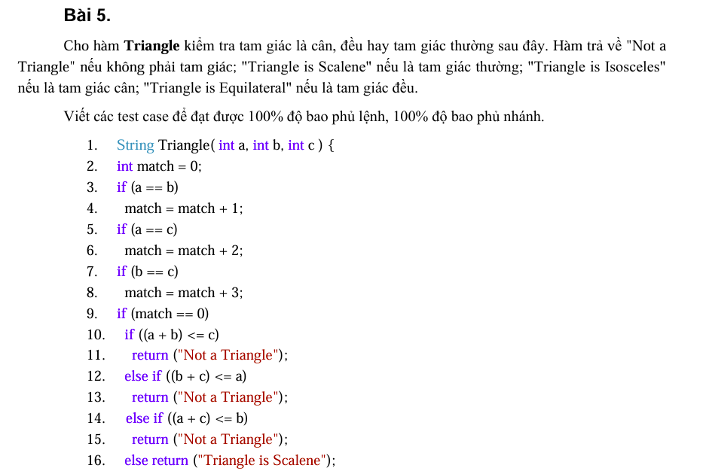
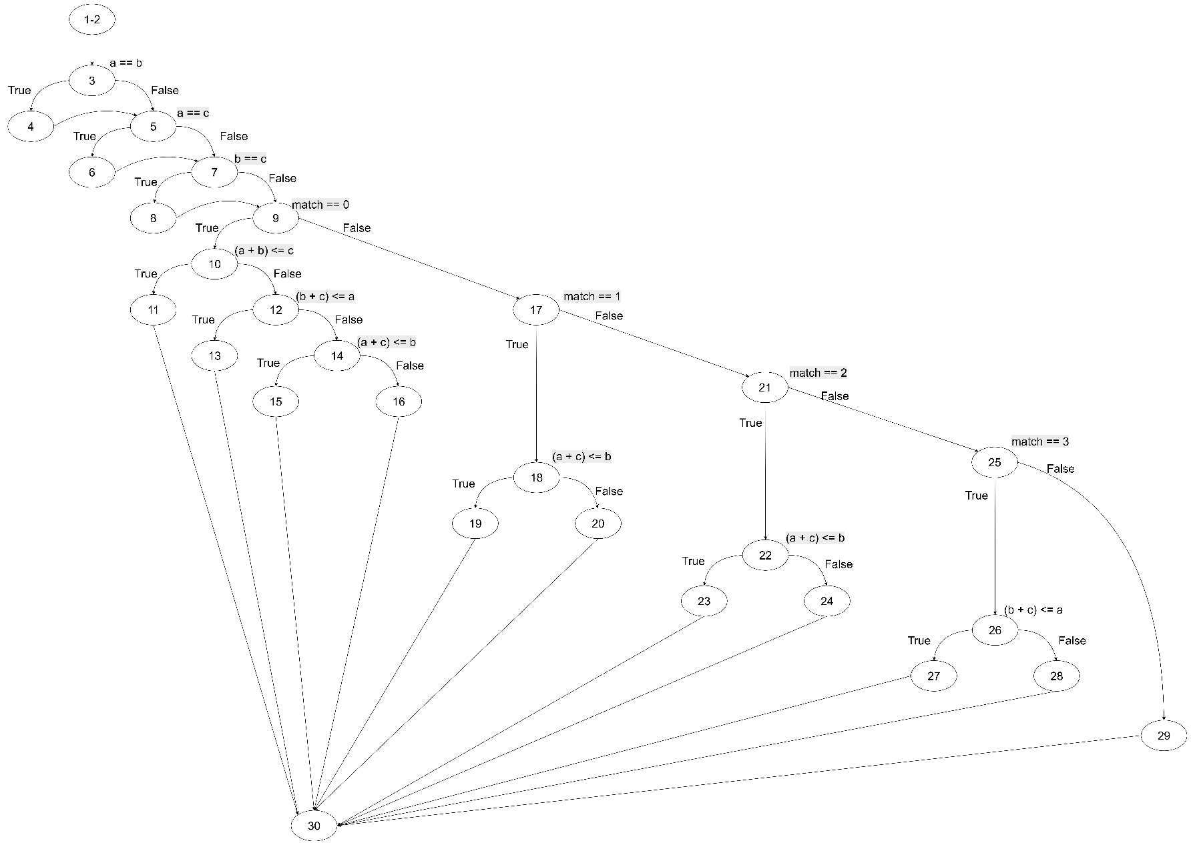

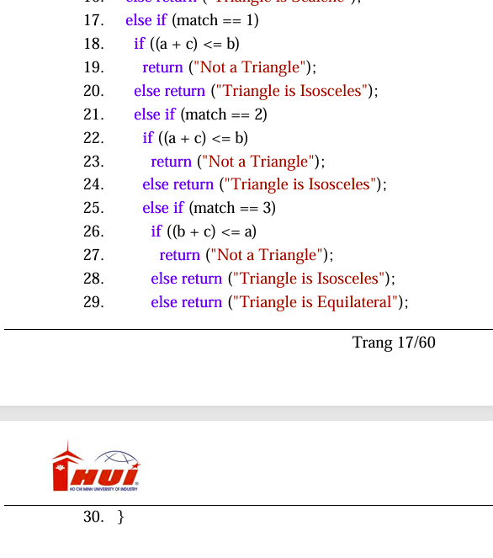

# | Condition | Input |  |  | Expected result | Return (dòng) | Ghi chú
 |  | a | b | c
1 | match==0 và tất cả kiểm tra bất đẳng thức False | 3 | 4 | 5 | Triangle is Scalene | 16 | Bao phủ nhánh F ở 10,12,14.
2 | match==0, nhánh (a+b)<=c True | 1 | 2 | 3 | Not a Triangle | 11 | Thoả điều kiện đầu tiên.
3 | match==0, nhánh (b+c)<=a True | 10 | 1 | 2 | Not a Triangle | 13 | Thoả điều kiện thứ hai.
4 | match==0, nhánh (a+c)<=b True | 1 | 10 | 2 | Not a Triangle | 15 | Thoả điều kiện thứ ba.
5 | match==1 (a==b), kiểm (a+c)<=b True | 2 | 2 | 0 | Not a Triangle | 19 | Bao phủ nhánh T ở 18. (Cũng phát hiện cạnh c≤0 → không là tam giác)
6 | match==1 (a==b), kiểm (a+c)<=b False | 2 | 2 | 3 | Triangle is Isosceles | 20 | Bao phủ nhánh F ở 18.
7 | match==2 (a==c), kiểm (a+c)<=b True | 2 | 5 | 2 | Not a Triangle | 23 | Bao phủ nhánh T ở 22.
8 | match==2 (a==c), kiểm (a+c)<=b False | 3 | 4 | 3 | Triangle is Isosceles | 24 | Bao phủ nhánh F ở 22.
9 | match==3 (b==c), kiểm (b+c)<=a True | 7 | 3 | 3 | Not a Triangle | 27 | Bao phủ nhánh T ở 26.
10 | match==3 (b==c), kiểm (b+c)<=a False | 3 | 5 | 5 | Triangle is Isosceles | 28 | Bao phủ nhánh F ở 26.
11 | Trường hợp tam giác đều | 5 | 5 | 5 | Triangle is Equilateral | 29 | match=6 rơi vào else cuối.

Bai06

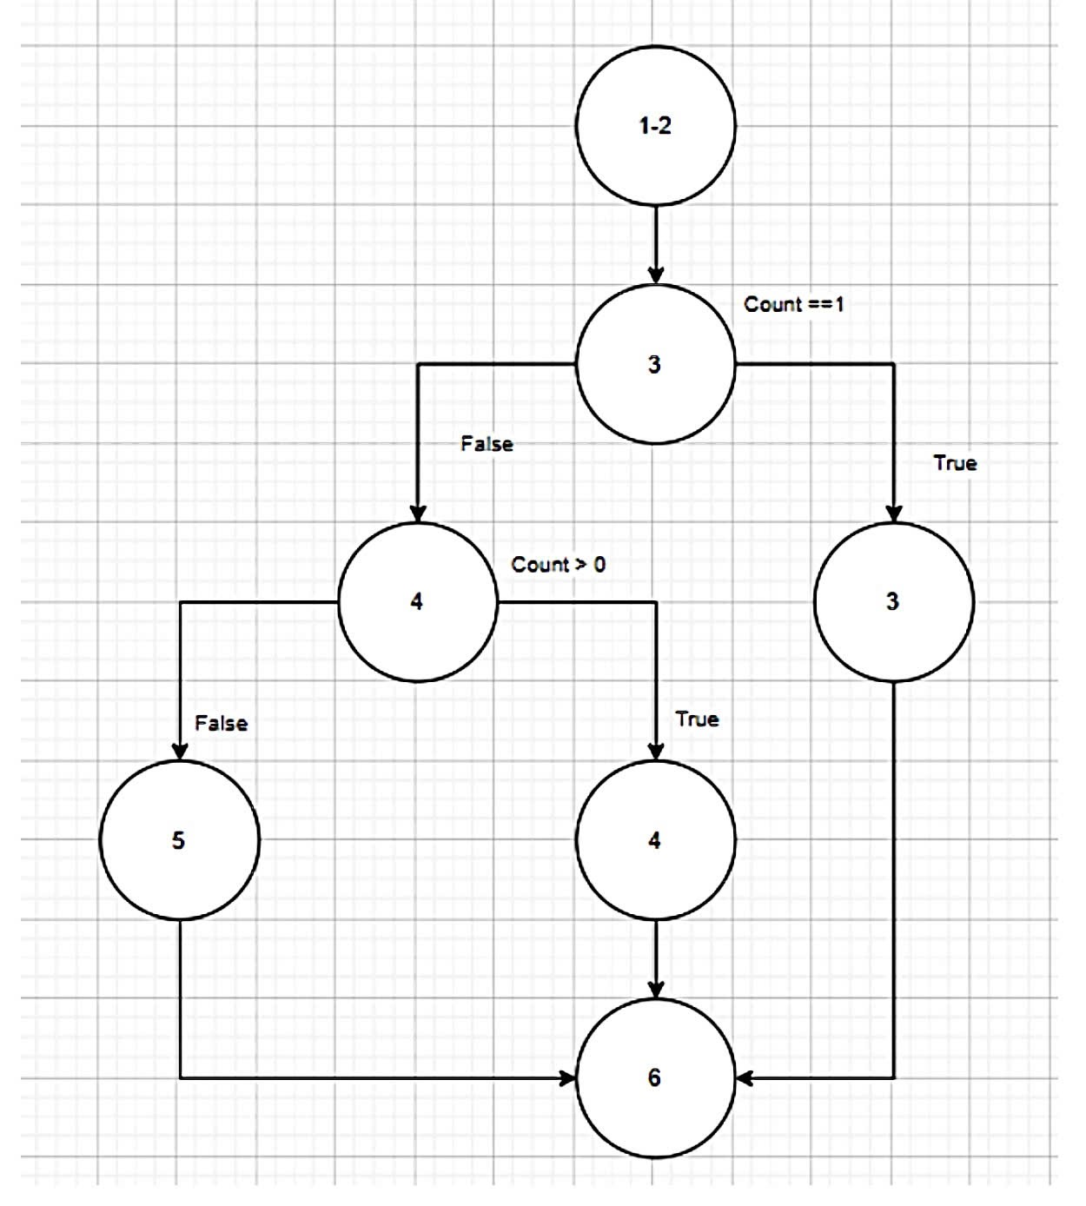

# | Condition | Input A,B,C | Line number excuted | Expected Result
1 | Count == 1 | 1 | 1-3,6 | 1
2 | Count != 1 && Count >0 | 2 | 1-4,6 | 2
3 | Count != 1 && Count <=0 | 0 | 1-5,6 | 0

Bai07
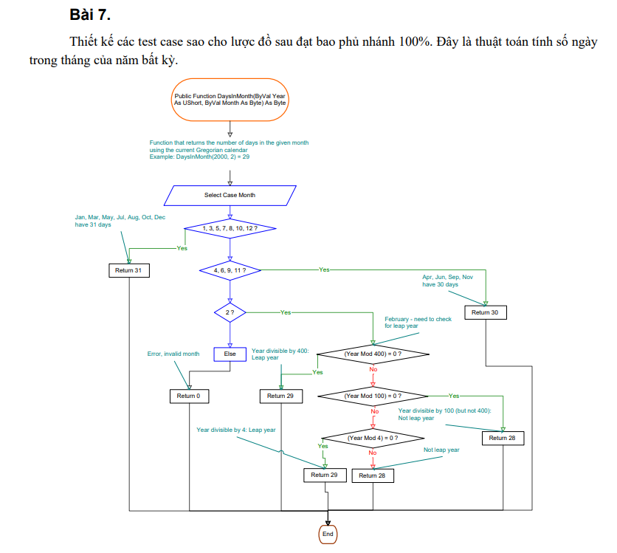

# | Condition | Input |  | Expected result
 |  | Year | Month
1 | Month ∈ {1,3,5,7,8,10,12} | 2025 | 1 | 31
2 | Month ∈ {4,6,9,11} | 2025 | 4 | 30
3 | Month == 2 và Year % 400 == 0 | 2000 | 2 | 29
4 | Month == 2 và Year % 400 != 0 và Year % 100 == 0 | 1900 | 2 | 28
5 | Month == 2 và Year % 100 != 0 và Year % 4 == 0 | 2024 | 2 | 29
6 | Month == 2 và Year % 4 != 0 | 2023 | 2 | 28
7 | Month không thuộc {1..12} | 2025 | 13 | 0

Bai08
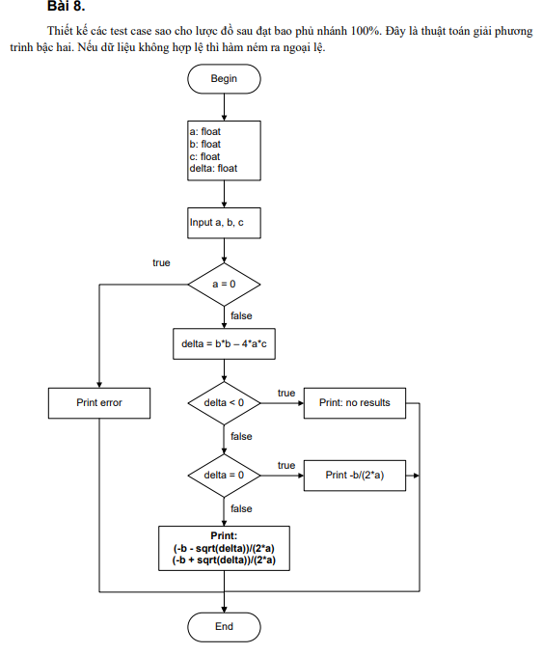

# | Condition | Input |  |  | Expected result
 |  | a | b | c
1 | a = 0 → ném ngoại lệ | 0 | 2 | 1 | Error (không phải PT bậc hai)
2 | delta < 0 | 1 | 0 | 1 | "no results" (delta = 0 − 4·1·1 = −4)
3 | delta = 0 | 1 | 2 | 1 | x = -1.0 (nghiệm kép: −2/(2·1))
4 | delta > 0 | 1 | -3 | 2 | x1 = 1.0, x2 = 2.0 (delta = 9 − 8 = 1)
5 | Dữ liệu không hợp lệ (invalid) → ném ngoại lệ | (NaN hoặc vô hạn) (NaN, 1, 1) hoặc (inf, 1, 1) |  |  | Error (input không hợp lệ)

Bai09
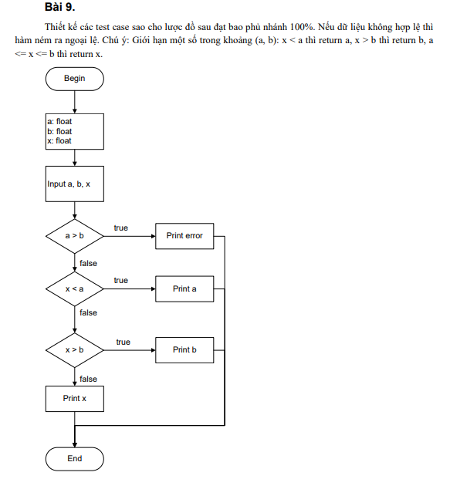

# | Conditon | Input |  |  | Expected result
 |  | a | b | x
1 | a > b True (đường lỗi) | 5 | 3 | 4 | Error
2 | a > b False, x < a True | 1 | 6 | 0 | 1
3 | a > b False, x < a False, x > b True | 1 | 6 | 7 | 6
4 | a > b False, x < a False, x > b False | 1 | 6 | 3 | 3

# | Boundary | Input |  |  | Expected result
 |  | a | b | x
5 | x=a x=a x=a | 2 | 7 | 2 | 2
6 | x=b x=b x=b | 2 | 7 | 7 | 7
7 | a=b a=b a=b, x=a x=a x=a | 4 | 4 | 4 | 4

Bai10
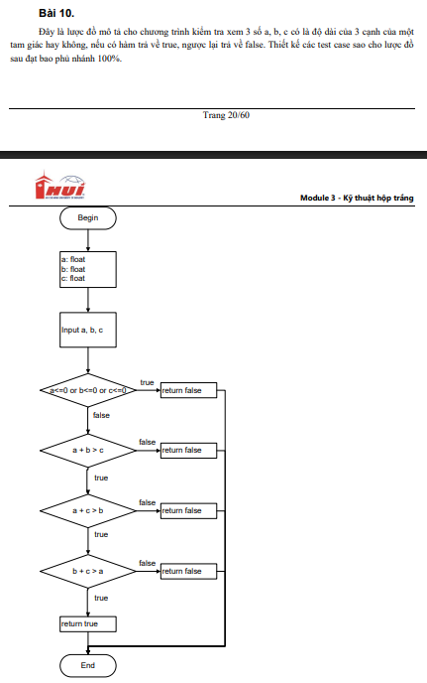
# | Condition | Input |  |  | Dòng / Nhánh được thực thi | Expected result | Giải thích
 |  | a | b | c
1 | a <= 0 (hoặc b <= 0 / c <= 0) → nhánh True tại điều kiện đầu | 0 | 4 | 5 | Điều kiện 1 → True | FALSE | Một cạnh ≤ 0 nên không phải tam giác.
2 | a + b <= c → nhánh True tại điều kiện thứ hai | 2 | 3 | 6 | Điều kiện 1 → False → Điều kiện 2 → True | FALSE | Hai cạnh nhỏ hơn hoặc bằng cạnh còn lại.
3 | a + b > c, a + c <= b → nhánh True tại điều kiện thứ ba | 2 | 7 | 3 | Điều kiện 1 → False → Điều kiện 2 → False → Điều kiện 3 → True | FALSE | Một cặp cạnh không thỏa điều kiện tam giác.
4 | a + b > c, a + c > b, b + c <= a → nhánh True tại điều kiện thứ tư | 8 | 3 | 5 | Điều kiện 1 → False → Điều kiện 2 → False → Điều kiện 3 → False → Điều kiện 4 → True | FALSE | Một cặp cạnh không hợp lệ.
5 | Tất cả điều kiện False → tam giác hợp lệ | 3 | 4 | 5 | Mọi điều kiện → False → Return cuối | TRUE | Tam giác thường hợp lệ (3–4–5).

Bai11
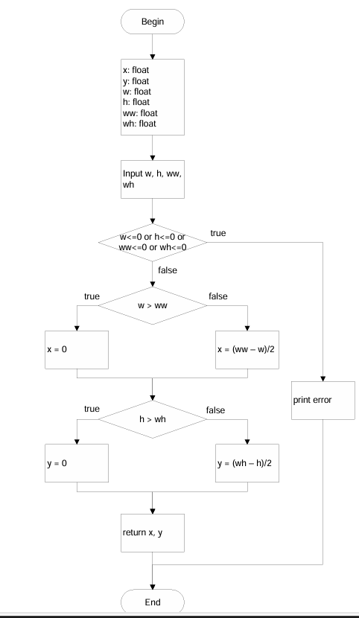

# | Condition | Input | Line Number Excuted | Expected Results
1 | w,h,ww,wh <=0 | (-1,-1,-1,-1) | 2-4 | Exception
2 | w>ww, h>wh | (200,200,100,100) | 5-8 | x=0,y=0
3 | w>ww, h<=wh | (200,80,100,100) | 5-9,12 | x=0,y=(wh-h)/2
4 | w<=ww, h>wh | (80,200,100,100) | 10-14 | x=(ww-w)/2,y=0
5 | w<=ww, h<=wh | (80,80,100,100) | 10-16 | x=(ww-w)/2,y=(wh-h)/2

Bai12
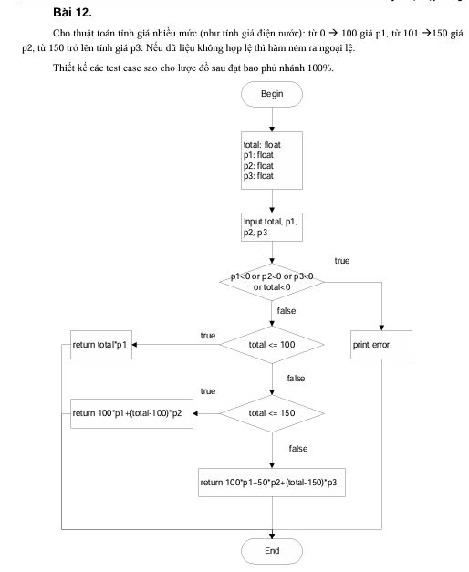
# | Condition | Input | Line Number Excuted | Expected Results
1 | total<0 hoặc p<0 | (-5,1,2,3) | 3 | Exception
2 | total<=100 | (80,1,2,3) | 4-5 | total*p1
3 | 101<=total<=150 | (120,1,2,3) | 6-7 | 100*p1+(total-100)*p2
4 | total>150 | (200,1,2,3) | 8-9 | 100*p1+50*p2+(total-150)*p3

Bai13
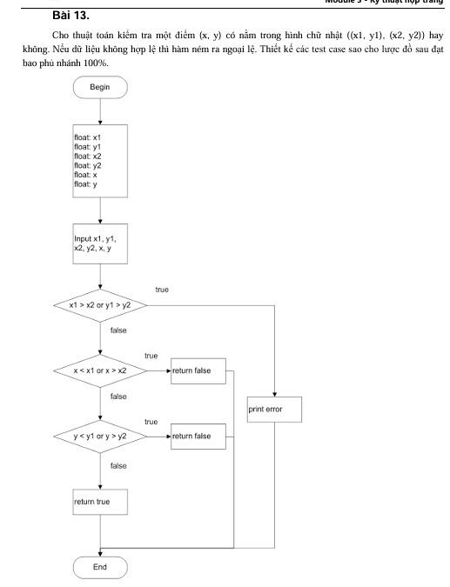
# | Condition | Input | Line Number Excuted | Expected Results
1 | x1>x2 hoặc y1>y2 | (5,5,4,4,5,5) | 3-4 | Exception
2 | x1<=x<=x2,y1<=y<=y2 | (1,1,5,5,3,3) | 5-7 | True
3 | x<x1 hoặc x>x2 hoặc y<y1 hoặc y>y2 | (1,1,5,5,7,2) | 8-10 | False

Bai14
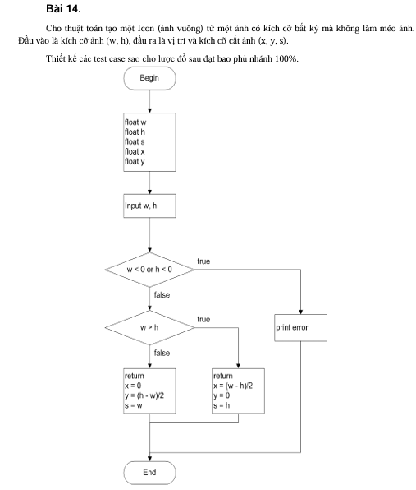
# | Condition | Input | Line Number Excuted | Expected Results
1 | w=h | (100,100) | 3-4 | x=0,y=0,s=w
2 | w>h | (150,100) | 5-7 | x=(w-h)/2,y=0,s=h
3 | h>w | (100,150) | 8-10 | x=0,y=(h-w)/2,s=w

Bai15
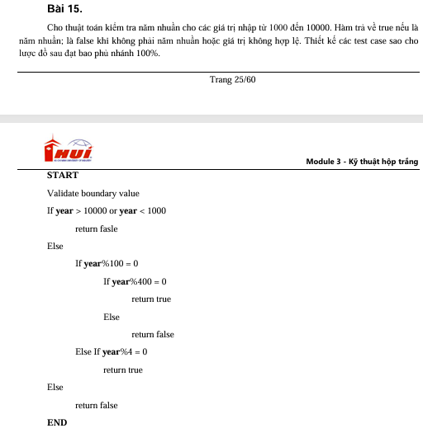
# | Condition | Input | Line Number Excuted | Expected Results
1 | year<1000 hoặc year>10000 | (999) | 2-3 | false
2 | year%400==0 | (1600) | 4-6 | true
3 | year%100==0 && year%400!=0 | (1700) | 7-8 | false
4 | year%4==0 && year%100!=0 | (2004) | 9-10 | true
5 | year%4!=0 | (2005) | 11-12 | false

Bai16
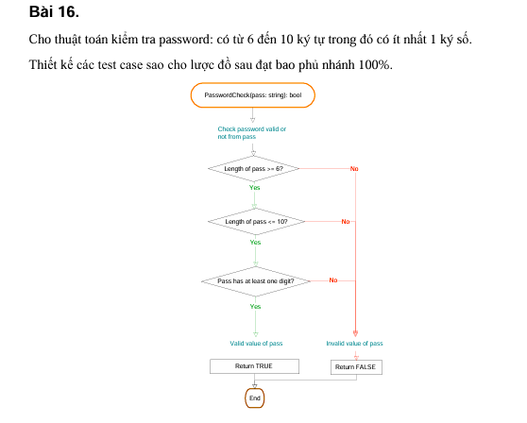
# | Condition | Input | Line Number Excuted | Expected Results
1 | pass<6 hoặc >10 ký tự | ('abc') | 3-4 | false
2 | Đúng độ dài, không có số | ('abcdef') | 5-6 | false
3 | Đúng độ dài và có số | ('abc123') | 7-8 | true

Bai17
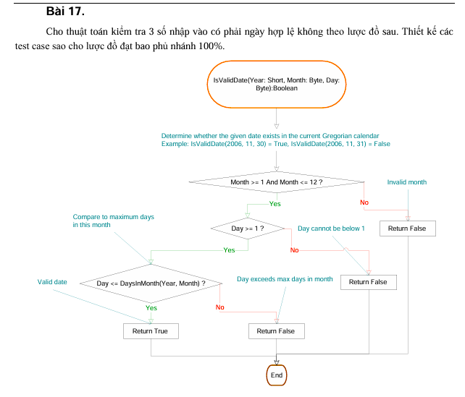
# | Condition | Input | Line Number Excuted | Expected Results
1 | Tháng<1 hoặc >12 | (2024,13,10) | 2-4 | false
2 | Ngày<1 | (2024,5,0) | 5-6 | false
3 | Ngày>max trong tháng | (2024,2,30) | 7-8 | false
4 | Ngày hợp lệ | (2024,2,29) | 9-10 | true

Bai18
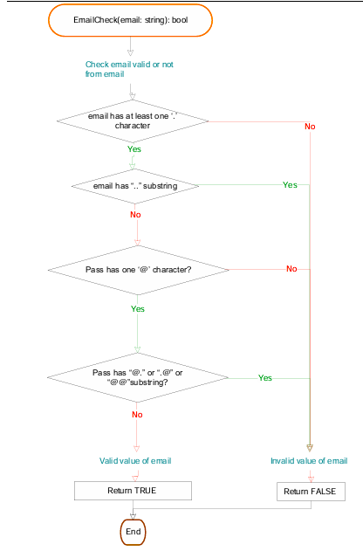
# | Condition | Input | Line Number Excuted | Expected Results
1 | Không chứa '@' | ('example.com') | 3-4 | false
2 | Có '..' | ('a..b@gmail.com') | 5-6 | false
3 | Có '@.' hoặc '.@' hoặc '@@' | ('a@@gmail.com') | 7-8 | false
4 | Hợp lệ | ('abc@gmail.com') | 9-10 | true

Bai19
# | Condition | Input | LineNumber Executed | Expected Result
1 | height<=0 hoặc weight<=0 | (0,50) | 3-4 | -1
2 | scale<18 | (170,50) | 5-7 | 0
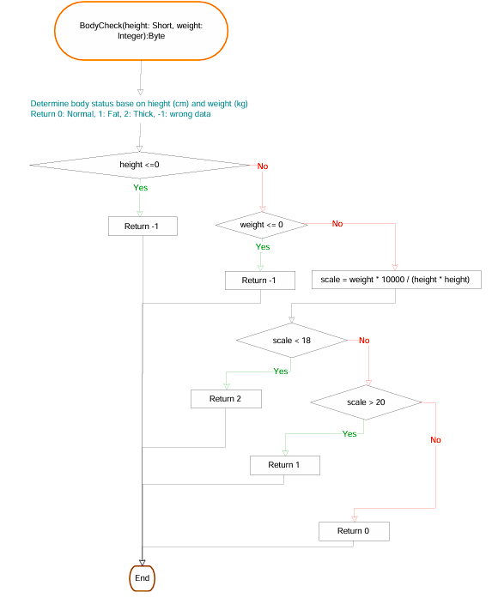
3 | 18<=scale<=20 | (165,55) | 8-10 | 2
4 | scale>20 | (160,60) | 11-12 | 1

Bai20
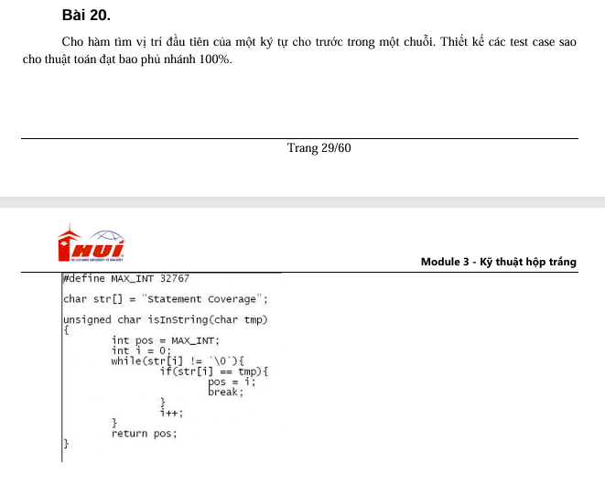
# | Condition | Input | LineNumber Executed | Expected Result
1 | Chuỗi rỗng | ('', 'a') | 2-3 | -1
2 | Không có ký tự | ('hello','z') | 4-6 | -1
3 | Ký tự ở đầu chuỗi | ('apple','a') | 7-8 | 0
4 | Ký tự ở giữa chuỗi | ('banana','n') | 9-10 | 2

Bai21
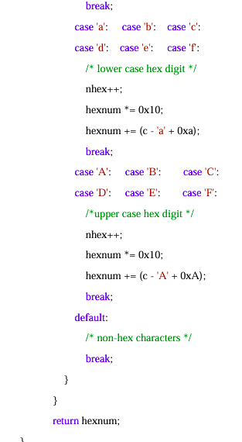
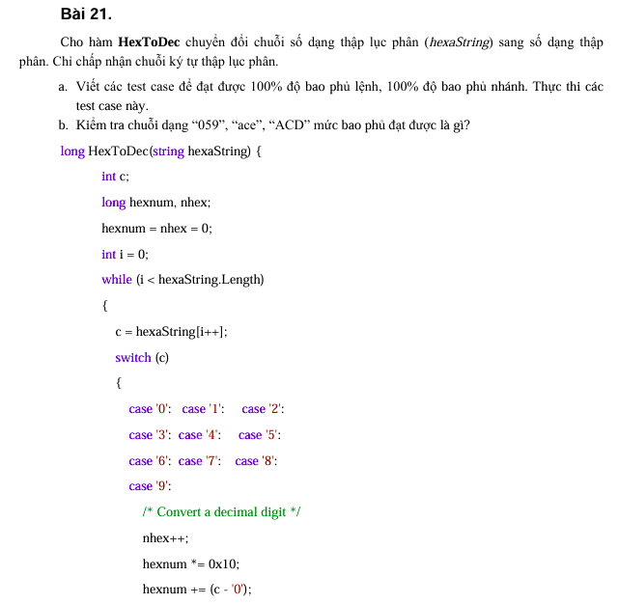
# | Condition | Input | LineNumber Executed | Expected Result
1 | Chuỗi rỗng | ('') | 3 | 0
2 | Chỉ chứa số 0-9 | ('123') | 4-10 | 291
3 | Chứa ký tự a-f | ('1af') | 11-16 | 431
4 | Chứa ký tự A-F | ('1AF') | 17-22 | 431
5 | Ký tự không hợp lệ | ('12G') | 23-25 | Bỏ qua hoặc lỗi

